Sheet1
I | θ | K | I1 | θ1 | θ2=θ1 mod 2π
50 | 0 | 0.1 | 50 | 50 | 6.0177028496
50 | 6.01770285 | 0.1 | 49.973762515 | 55.991465365 | 5.7259829071 | 2π=
 |  |  |  |  |  | 6.2831853072 | 负数模正数
0.01 | 0 | 0.1 | 0.01 | 0.01 | 0.01 |  | -2 | 7 | 5
0.01 | 0.01 | 0.1 | 0.010999983333 | 0.020999983333 | 0.020999983333

-40 | 0 | 0.1 | -40 | -40 | 3.9822971504
-40 | 3.98229715 | 0.1 | -40.074511316 | -36.092214166 | 1.6068976772

20 | 0 | 10 | 20 | 20 | 1.1504440784
20 | 1.150444078 | 10 | 29.129452505 | 30.279896583 | 5.1471553546

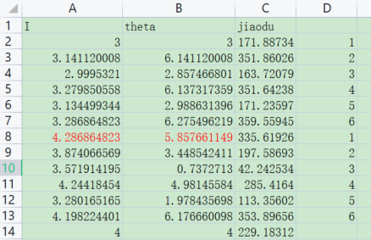
如果是I=3, θ=1.57开始
3 | 1.5707963268 | 1 | 4 | 5.5707963268 | 5.5707963268
4 | 5.570796327 | 1 | 3.3463563793 | 8.9171527063 | 2.6339673991

如果是接着上面的结果开始
3.2868648225 | 6.2754962187 | 1 | 3.2791758098 | 9.5546720284 | 3.2714867212
3.27917581 | 3.271486721 | 1 | 3.1496467068 | 6.4211334278 | 0.13794812063
两者皆对不上输出的结果

3 | 0 | 1 | 3 | 3 | 3
3 | 3 | 1 | 3.1411200081 | 6.1411200081 | 6.1411200081
3.141120008 | 6.141120008 | 1 | 2.9995321001 | 9.1406521081 | 2.8574668009
2.995321 | 2.857466801 | 1 | 3.2756394582 | 6.1331062592 | 6.1331062592
3.275639458 | 6.133106259 | 1
这里开始不一样还有点差别，什么原因？

